상품제안서
로지텍 G304 라이트스피드 무선마우스 | 상품코드: S28538

 |  |  |  |  |  |  | 02-713-8555 | www.synergygift.co.kr
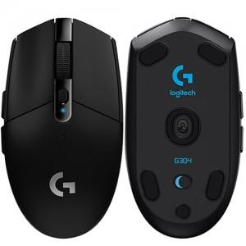

【상세/제작정보】

【인쇄/포장옵션】 | 레이저 / 포장지포장

【공급단가】 | 수량 | 20~ | 100~ | 500~ | 1,000~ | 2,000~
*VAT별도 | 블랙 | 62,500원 | 61,500원 | 60,000원 | 58,500원 | 57,500원
 | 화이트 | 62,500원 | 61,500원 | 60,000원 | 58,500원 | 57,500원

【상품 URL】 | https://www.synergygift.co.kr:443/src/goods_detail.php?gdno=28538

